展示数据
销售一部

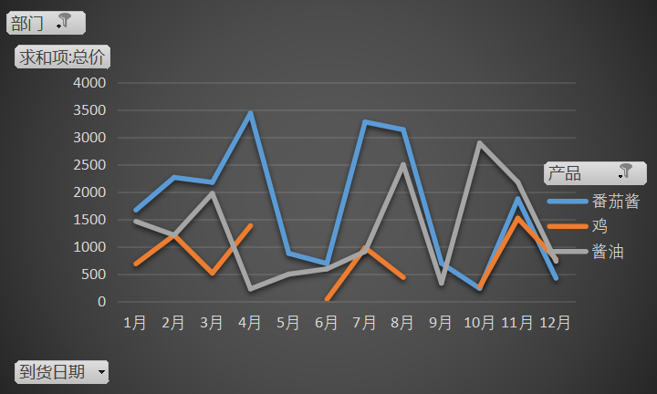
到货日期 | 番茄酱 | 鸡 | 酱油 | 总计
1月 | 1669 | 686 | 1460.5 | 3815.5
2月 | 2264.8 | 1209.54 | 1209.69 | 4684.03
3月 | 2175.2 | 515.9 | 1971.71 | 4662.81
4月 | 3436.3 | 1382.76 | 228 | 5047.06
5月 | 877.2 |  | 497.325 | 1374.525
6月 | 691.3125 | 35 | 593.3 | 1319.6125
7月 | 3277.4 | 980.1 | 912 | 5169.5
8月 | 3137.775 | 438.6 | 2497.735 | 6074.11
9月 | 697.5 |  | 333 | 1030.5
10月 | 236 | 265.15 | 2891.2275 | 3392.3775
11月 | 1872.4 | 1517.95 | 2177.88 | 5568.23
12月 | 423.5 | 772.16 | 733.5525 | 1929.2125
总计 | 20758.3875 | 7803.16 | 15505.92 | 44067.4675

销售二部

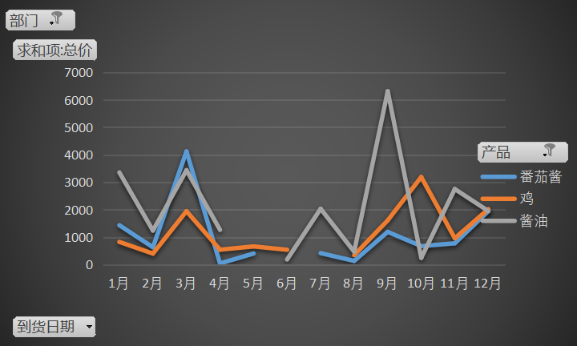
到货日期 | 番茄酱 | 鸡 | 酱油 | 总计
1月 | 1434.4 | 827.76 | 3356.05 | 5618.21
2月 | 633.75 | 402.7 | 1241.675 | 2278.125
3月 | 4123 | 1947.005 | 3438.15 | 9508.155
4月 | 45 | 544.6 | 1268.25 | 1857.85
5月 | 405 | 665 |  | 1070
6月 |  | 542.38 | 188.46 | 730.84
7月 | 420 |  | 2034.825 | 2454.825
8月 | 136.95 | 346.56 | 471.15 | 954.66
9月 | 1194 | 1612.765 | 6315.375 | 9122.14
10月 | 676 | 3191.5 | 248.115 | 4115.615
11月 | 777.8125 | 961.884 | 2753.6 | 4493.2965
12月 | 1950.8 | 2023.484 | 1952 | 5926.284
总计 | 11796.7125 | 13065.638 | 23267.65 | 48130.0005

销售三部

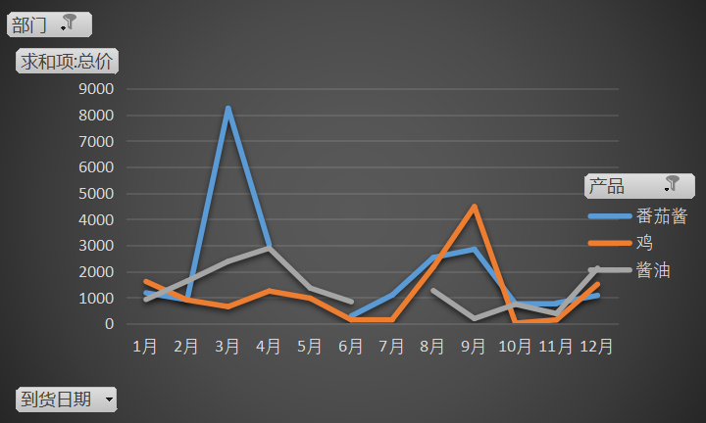
到货日期 | 番茄酱 | 鸡 | 酱油 | 总计
1月 | 1176 | 1610.55 | 925 | 3711.55
2月 | 910.8 | 904.5 | 1626.8825 | 3442.1825
3月 | 8243.6 | 648.3 | 2381.305 | 11273.205
4月 | 3019 | 1247 | 2886.55 | 7152.55
5月 |  | 969 | 1359.55 | 2328.55
6月 | 289.3875 | 142.5 | 835.2 | 1267.0875
7月 | 1094 | 163.2 |  | 1257.2
8月 | 2529.6 | 2165.8 | 1262.1 | 5957.5
9月 | 2845.6 | 4476.2 | 191.35 | 7513.15
10月 | 758 | 16 | 738.12 | 1512.12
11月 | 785 | 141.6 | 380.1 | 1306.7
12月 | 1078 | 1505.53 | 2120.59 | 4704.12
总计 | 22728.9875 | 13990.18 | 14706.7475 | 51425.915

